成果级别说明
1.项目分类
①国家重大项目：国家社会科学基金重大项目（含教育、艺术、军事单列项目）、国家自然科学基金重点项目（含重点国际（地区）合作研究项目、联合基金重点项目，应急管理重点项目）、国家自然科学基金重大研究计划（不含培育项目）、国家自然科学基金杰出青年项目；
②国家重点项目：国家社会科学基金重点项目、国家重点研发计划课题、国家自然科学基金海外及港澳台合作研究基金项目（延续资助项目）、国家自然科学基金组织间国际（地区）合作研究项目、教育部哲学社会科学研究重大课题攻关项目；
③国家一般项目：国家社会科学基金项目（一般、青年、后期资助一般项目）、国家自然科学基金项目（面上、青年、天元基金）、国家自然科学基金重大研究计划（培育项目）、国家自然科学基金海外及港澳台合作研究基金项目（两年期资助项目）、国家自然科学基金联合基金一般项目、国家自然科学基金应急管理一般项目、国家社科基金中华学术外译项目（一般）、国家艺术基金项目、教育部“四新”建设项目、项目经费不少于200万（不包含外协经费）的其他纵向项目；
④其他国家项目：子课题认定的国家级项目，按横向项目到账经费金额认定的国家级项目（不包含外协经费，项目须已验收通过）；
⑤省部级重大项目：教育部以外国务院其他部委立项的科学研究重大项目（国家部委常设的，经过发布申报通知，专家评审、批准并正式发文立项的重大项目）、省基础公益研究计划重大项目、省社科规划重大课题、省重点研发计划项目、省杰出青年科学基金项目；
⑥省部级重点项目：省基础公益研究计划重点项目、省社科规划重点项目、省软科学研究计划重点项目、教育部以外国务院其他部委立项的科学研究重点项目（国家部委常设的，经过发布申报通知，专家评审、批准并正式发文立项的重点项目）、博士后科学基金特别资助项目；
2.各一级学科重点支持的期刊（须为独立或第一作者发表）
经济研究、管理世界、哲学研究、法学研究、政治学研究、社会学研究、教育研究、心理学报、体育科学、中国语文、文学评论、新闻与传播研究、外国文学评论、外语教学与研究、历史研究、数学学报、计算机学报、马克思主义研究、美术研究、装饰、统计研究、地理学报、软件学报、民族研究、经济学季刊、管理科学学报。
3.奖项分类
①国家级成果奖：国家科技进步奖、国家自然科学奖、国家技术发明奖、国家教学成果奖、全国教材建设奖、教育部高等学校科学研究优秀成果奖（人文社会科学）、等效认定为国家级的指导学生竞赛（论文）获奖和艺术类成果获奖（2017年以后获奖均按学校相关文件等效评价）、国家教育科学优秀成果奖、中宣部“五个一”工程奖、孙冶方经济科学奖等；茅盾文学奖等同为国家级成果二等奖；
②省部级成果奖：省教学成果奖、省级优秀教材奖、省科学技术奖、省哲学社会科学优秀成果奖、教育部高等学校科学研究优秀成果奖（科学技术）、吴玉章人文社会科学奖、陶行知教育理论与实践成果奖、钱端升法学研究成果奖、司法部法学优秀成果奖、安子介国际贸易研究奖、薛暮桥价格研究奖、中国法学优秀成果奖、国务院组成部门、直属机构颁发并盖有国徽章的科研成果奖、等效认定为省部级的指导学生竞赛（论文）获奖和艺术类成果获奖；鲁迅文学奖等同为省部级成果二等奖（2017年以后获奖均按学校相关文件等效评价），国家级教学创新大赛、国家级青教赛一等奖认定为省部级二等奖，二等奖认定为省部级三等奖；
③厅级成果奖：：副省级城市及计划单列城市人民政府颁发的科研成果奖、国家部委有关司局（加盖司局章）、省科技厅、杭州市科技局、省教育科学规划办、省社科联的优秀成果奖、等效认定为厅级的指导学生竞赛（论文）获奖和艺术类成果获奖；
④高级别获奖项目的主要参与人员可视同主持获得低级别获奖项目，具体按下表：
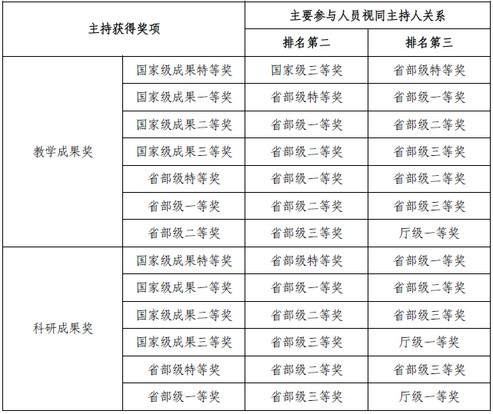

4.批示
①正国级批示：正国级党和国家领导人肯定性批示（仅批示“送хх阅研”等工作量按60%计算的批示，按次一个级别认定，下同）；
②副国级批示：副国级党和国家领导人肯定性批示；
③正部（省）级批示：正部（省）级领导肯定性批示；
5.采纳
国家级采纳：科研处认定的国家级政府部门采纳、国家社科规划办的《成果要报》、《教育部简报（高校智库专刊）》采纳的报告。
6.其他
除特别强调独立或第一作者发表的论文以外，其他论文的第一通讯作者视同第一作者。项目、期刊、奖项、批示采纳等成果级别认定参照《浙江财经大学校聘教师绩效岗位聘任实施办法（试行）》（浙财大〔2022〕263号）、《浙江财经大学教学科研等效评价办法》（浙财大〔2019〕166号）、《浙江财经大学中外文学术期刊定级管理办法（2020年修订）》（浙财大〔2021〕16号）、《浙江财经大学科研和创作工作量计算办法》（浙财大〔2021〕251号）。
申报岗位的成果如全部为戊类及以下外文期刊论文，须有一篇JCR学科分类为Economics的期刊论文。

